Purenitový box
ISOTRA a.s. |  |  |  |  |  |  |  |  |  |  |  |  |  |  |  |  |  |  |  | E-mail: objednavky@isotra.cz
Bílovecká 2411/1, 746 01 Opava |  |  |  |  |  |  |  |  |  |  |  |  |  |  |  |  |  |  |  | www.isotra.cz
Objednávkový formulář PODOMÍTKOVÉ PURENITOVÉ BOXY

Objednávka |  |  |  |  |  |  |  |  |  |  | Objednatel
Číslo zakázky: |  |  |  |  |  |  |  |  |  |  | IČ:
 |  |  |  |  |  |  |  |  |  |  | DIČ:
Objednáno dne: |  |  |  |  |  |  |  |  |  |  | Fakturační adresa:

Telefon:
 |  |  |  |  |  |  |  |  |  |  | Dodací adresa:
Termín dodání:

Pozice | Počet ks | Zkratka 2 výrobku | Typ BOXU | Rozměry v mm |  |  |  | Rozměr B1 | Komponenty |  |  |  |  |  |  | Osa vodící lišty (v mm) | Držák žaluzie typ | Ovládání umístění | Vnitřní nátěr boxu | Balení
 |  |  |  |  |  |  |  |  | Zaomítací lišta | Barva zaomítací lišty | Zakládací profil | Barva zakládacího profilu | Typ držáku | Počet držáků (ks) | Montážní podložky
 |  |  |  | Rozměr A | Rozměr B | Rozměr C | Rozměr D (délka sekce)
1 | 2 | 3 | 4 | 5 | 6 | 7 | 8 | 9 | 10 | 11 | 12 | 13 | 14 | 15 | 16 | 17 | 18 | 19 | 20 | 21
 |  |  |  |  |  |  |  |  |  |  |  |  |  | 2
 |  |  |  |  |  |  |  |  |  |  |  |  |  | 2
 |  |  |  |  |  |  |  |  |  |  |  |  |  | 2
 |  |  |  |  |  |  |  |  |  |  |  |  |  | 2
 |  |  |  |  |  |  |  |  |  |  |  |  |  | 2
 |  |  |  |  |  |  |  |  |  |  |  |  |  | 2
 |  |  |  |  |  |  |  |  |  |  |  |  |  | 2
 |  |  |  |  |  |  |  |  |  |  |  |  |  | 2
 |  |  |  |  |  |  |  |  |  |  |  |  |  | 2
 |  |  |  |  |  |  |  |  |  |  |  |  |  | 2
 |  |  |  |  |  |  |  |  |  |  |  |  |  | 2
Poznámka k zakázce:

PB |  | PB-IS |  | PB-L |  | 9) rozměr "B1" |  | 10) Zaomítací lišta |  |  | 12) Zakládací profil |  | Rozměry v mm |  |  | 17) Osa vodící lišty
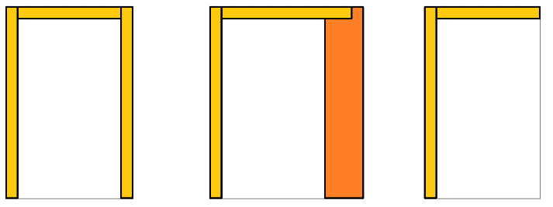
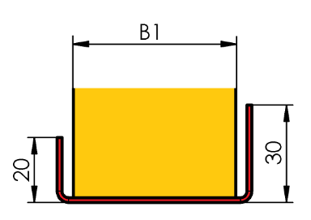
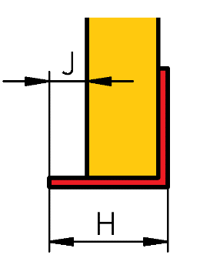
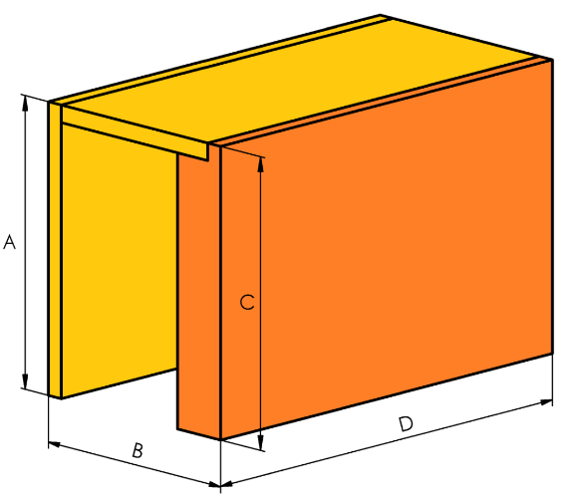
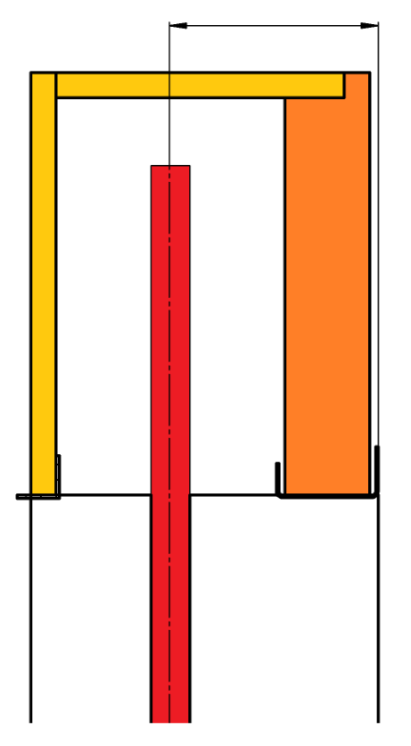

Pohled z exteriéru!
Pokud objednáváte sestavy rohové nebo rovné doplňte je nákresem situace.
Boxy delší než 3500mm jsou sestavovány z více kusů.

17) zadejte osu vodící lišty v mm. Při zadání hodnoty "0", na bočnici nebude vyfrézovaná drážka pro vodící lištu.
Osa vodící lišty vychází z vnitřní hloubky boxu, včetně zvolené izolace (rozměr "B1").
Příklad: vnitřní hloubka boxu 140mm + izolace např. B1 40mm = 140/2 + 40 = 110mm - tato hodnota se zadá jako osa vodící lišty

Pro veškeré obchodní vztahy platí ustanovení Všeobecných obchodních podmínek fa ISOTRA a.s. v platném znění, pokud není stanoveno jinak.
Platnost od: 26.08.2026.

pokyny box
Objednávkový formulář - PODOMÍTKOVÉ PURENITOVÉ BOXY

poznámka
Při dodávce purenitového boxu včetně ostění, uveďte do obou objednávkových listů (box + ostění) stejné označení pozice, např. A1. Tzn. že drážka pro VL v purenit.boxu má stejnou polohu jako VL v ostění. |  |  | PB |  | PB-IS |  | PB-L
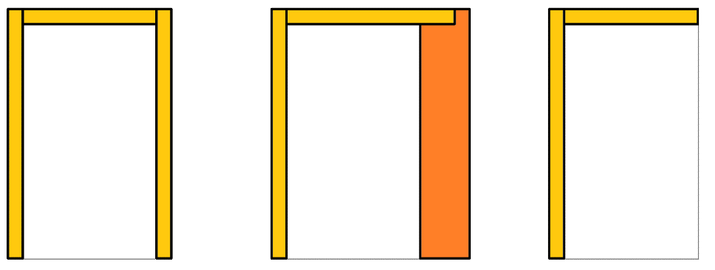
V případě objednání purenitového boxu samostatně, bude drážka pro VL uprostřed vnitřního prostoru boxu.

Zkratka 2
zkratka | název | poznámka
PUR BOX | Purenitový box

Typ Boxu
zkratka | název | poznámka
ISOTRA PB | Isotra purenitový box | Purenitový box bez izolace
ISOTRA PB-IS | Isotra purenitový box s izolaci | Purenitový box s izolací 30mm
ISOTRA PB-L | Isotra purenitový box s úhelníkem | Purenitový box "L"

Tloušťka izolace v boxu - rozměr "B1"
zkratka | název | poznámka | Tloušťka | [mm] | 20 | 30 | 40 | 50 | 60
0 |  | pouze pro typ boxu ISOTRA PB-L | Tepelný odpor | Rᴅ[(m².K)/W] | 0.20 | 0.35 | 0.45 | 0.55 | 0.70
15 | 15mm | pouze pro typ boxu ISOTRA PB | Součinitel prostupu tepla | Uᴅ[(m².K)/W] | 2.94 | 2.04 | 1.69 | 1.45 | 1.19
20 | 20mm | pouze pro typ boxu ISOTRA PB-IS | Difúzní odpor | Sᴅ[m] | 0.16 | 0.24 | 0.32 | 0.40 | 0.48
30 | 30mm | pouze pro typ boxu ISOTRA PB-IS
40 | 40mm | pouze pro typ boxu ISOTRA PB-IS
50 | 50mm | pouze pro typ boxu ISOTRA PB-IS
60 | 60mm | pouze pro typ boxu ISOTRA PB-IS

Zaomítací lišta |  |  | Zaomítací lišta
zkratka | název | Rozměry v mm
20 | typ 20/3 | H=20mm, J=3mm
25 | typ 25/8 | H=25mm, J=8mm
30 | typ 30/13 | H=30mm, J=13mm
35 | typ 35/18 | H=35mm, J=18mm
40 | typ 40/23 | H=40mm, J=23mm
45 | typ 45/28 | H=45mm, J=28mm

Zakládací profil |  |  | Zakládací profil
zkratka | název | poznámka
0-IS | není pro ISOTRA PB-L | pouze pro typ boxu ISOTRA PB-L
15-IS | ISOTRA PB | pouze pro typ boxu ISOTRA PB
20-IS | ISOTRA PB-IS 20 | pouze pro typ boxu ISOTRA PB a PB-IS
30-IS | ISOTRA PB-IS 30 | pouze pro typ boxu ISOTRA PB a PB-IS
40-IS | ISOTRA PB-IS 40 | pouze pro typ boxu ISOTRA PB a PB-IS
50-IS | ISOTRA PB-IS 50 | pouze pro typ boxu ISOTRA PB a PB-IS
60-IS | ISOTRA PB-IS 60 | pouze pro typ boxu ISOTRA PB a PB-IS
70-IS | ISOTRA PB-IS 70 | pouze pro typ boxu ISOTRA PB a PB-IS
80-IS | ISOTRA PB-IS 80 | pouze pro typ boxu ISOTRA PB a PB-IS
90-IS | ISOTRA PB-IS 90 | pouze pro typ boxu ISOTRA PB a PB-IS
100-IS | ISOTRA PB-IS 100 | pouze pro typ boxu ISOTRA PB a PB-IS

Barva zaomítací lišty a zakládacího profilu
zkratka | název | poznámka
0 | Není (bez PÚ)
1013 | RAL žlutá ( ústřicová ) 1013
1015 | RAL žlutá (slonová kost) 1015
1019 | RAL žlutá (šedožlutá) 1019
3004 | RAL červená ( speciál k lamele 3004 )
3005 | RAL červená ( vínová ) 3005
6009 | RAL zelená ( jedlová ) 6009
7012 | RAL šddá čedič 7012
7015 | RAL šedá břidlicová 7015
7016 | RAL šedá ( antracit ) 7016
7016M | RAL šedá (antracit) matná 7016
7016S | RAL šedá ( antracit )7016 struktura
7021 | RAL šedá (černošedá) 7021
7022 | RAL šedá umbra 7022
7024 | RAL šedá (grafitová) 7024
7035 | RAL šedá ( světlešedá ) 7035
7037 | RAL šedá (prachová)
7038 | RAL šedá ( achátová ) 7038
7039 | RAL šedá ( krystalová ) 7039
7040 | RAL šedá ( okenní ) 7040
7044 | RAL šedá ( hedvábná ) 7044
7048 | RAL perleť ( šedá myš ) 7048
8012 | RAL hnědá ( červenohnědá ) 8012
8014 | RAL hnědá ( sépiová ) 8014
8014M | RAL hnědá (sépiová) matná 8014
8014S | RAL hnědá (sépiová) strukturovaná
8019 | RAL hnědá ( šedohnědá ) 8019
9003RAL | RAL bílá ( signální ) 9003
9004 | RAL černá ( signální ) 9004
9005 | RAL černá ( tmavočerná ) 9005
9005M | RAL černá (tmavočerná) matná 9005
9005S | RAL černá (tmavočerná) struktura 9005
9006RAL | RAL stříbrná 9006
9006M | RAL stříbrná matná 9006
9006S | RAL stříbrná 9006 (struktura)
9007 | RAL šedá ( šedý hliník ) 9007
9007M | RAL šedá ( šedý hliník ) matná 9007
9007S | RAL šedá (šedý hliník) struktura 9007
9010 | RAL bílá 9010
9010M | RAL bílá matná 9010
9010S | RAL bílá strukturovaná 9010
9016 | RAL bílá ( dopravní ) 9016
9016S | RAL bílá ( dopravní ) strukturovaná 9016
9016M | RAL bílá (dopravní) matná 9016
DB702 | RAL šedá ( speciál k lamele DB702 )
DB703 | RAL šedá ( tmavě perlová ) DB 703
YW359F | RAL černá matelíza YW359F
VSR780 | RAL VSR780
7016MT | RAL šedá 7016 k lamele Meco Touch
9006MT | RAL stříbrná 9006 k lamele MecoTouch
X | Jiná RAL
ISD110 | Isotra systém DECORAL hladký ISD110
ISD120 | Isotra systém DECORAL hladký ISD120
ISD130 | Isotra systém DECORAL hladký ISD130
ISD140 | Isotra systém DECORAL hladký ISD140
ISD150 | Isotra systém DECORAL hladký ISD150
ISD152 | Isotra systém DECORAL hladký ISD152
ISD154 | Isotra systém DECORAL hladký ISD154
ISD160 | Isotra systém DECORAL hladký ISD160
ISD200 | Isotra systém DECORAL struktura ISD200
ISD210 | Isotra systém DECORAL struktura ISD210
ISD212 | Isotra systém DECORAL struktura ISD212
ISD214 | Isotra systém DECORAL struktura ISD214
ISD220 | Isotra systém DECORAL struktura ISD220
ISD222 | Isotra systém DECORAL struktura ISD222
ISD230 | Isotra systém DECORAL struktura ISD230
ISD310 | Isotra systém DECORAL lesk ISD310
ISD500 | Isotra systém DECORAL hladký ISD500
ISD510 | Isotra systém DECORAL hladký ISD510
ISD600 | Isotra systém DECORAL struktura ISD600
ISD610 | Isotra systém DECORAL struktura ISD610
ISD620 | Isotra systém DECORAL struktura ISD620
ISD630 | Isotra systém DECORAL struktura ISD630
ISD640 | Isotra systém DECORAL struktura ISD640
ISD700 | Isotra systém DECORAL osobitý ISD700
Xisd | JINÝ ISD (po konzultaci s OZ - termín)

Typ držáku |  |  | Počet držáků (konzolí)
zkratka | název | poznámka | šířka boxu do (v mm) | počet držáků (ks)
120 | konzola 120/80 |  | 1199 | 2
220 | konzola 220/80 |  | 1999 | 3
0 | konzola není |  | 2799 | 4
 |  |  | 3599 | 5
Montážní podložky |  |  | 4399 | 6
zkratka | název | poznámka | 5199 | 7
A | ano |  | 6000 | 8
N | ne

Držák žaluzie typ
zkratka | název | poznámka
0 | bez držáků žaluzie
P002 | 20 Věšák Fe [P002] |  | Montážní konzole dlouhá |  |  | Montážní konzole krátká
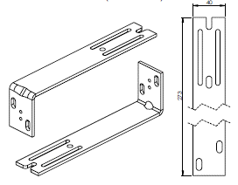
P002/32 | 26 Věšák Fe Click [P002/32]
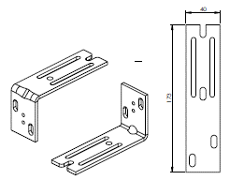
P002/30 | 28 Věšák Fe Click [P002/30]
P002/10 | 29 Věšák Fe s izolací [P002/10]

Ovládání umístění
zkratka | název | poznámka
K0 | Motor S, bez vývodu kabelu

Vnitřní nátěr
zkratka | název | poznámka
7016 | šedá (antracit) 7016
7038 | šedá (achátová) 7038

Balení
zkratka | název | poznámka
fb | balení fólie
fbk | balení bublina + karton

pokyny box rohový
Objednávkový formulář - PODOMÍTKOVÉ PURENITOVÉ BOXY - ROHOVÉ

poznámka
Při dodávce purenitového boxu včetně ostění, uveďte do obou objednávkových listů (box + ostění) stejné označení pozice, např. A1. Tzn. že drážka pro VL v purenit.boxu má stejnou polohu jako VL v ostění. |  |  | PB | PB-IS | PB-L

V případě objednání purenitového boxu samostatně, bude drážka pro VL uprostřed vnitřního prostoru boxu.

Zkratka 2
zkratka | název | poznámka
PUR BOX CORNER | Purenitový box rohový

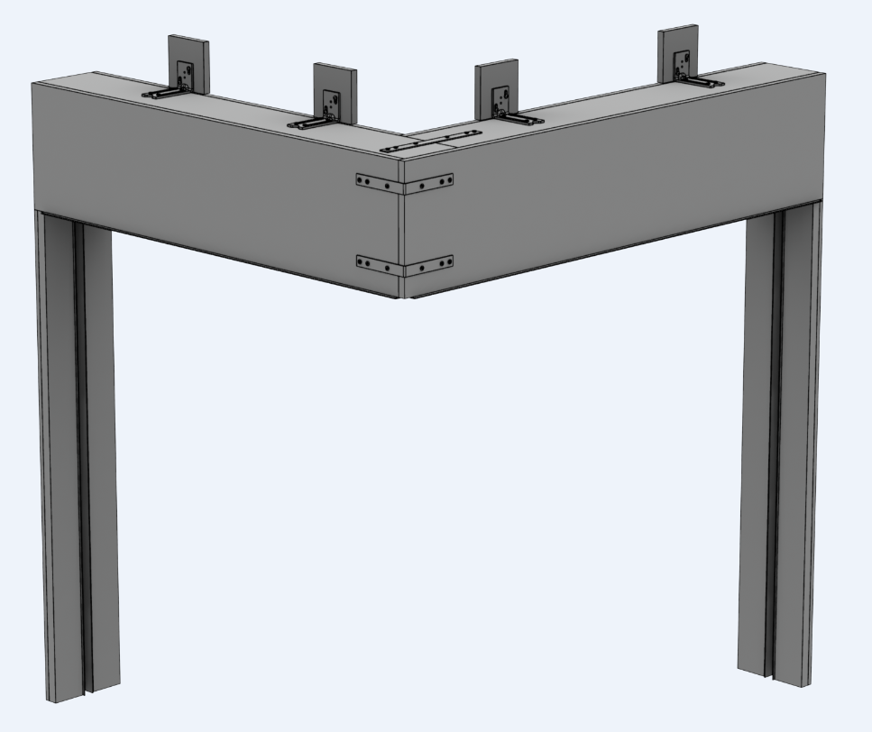
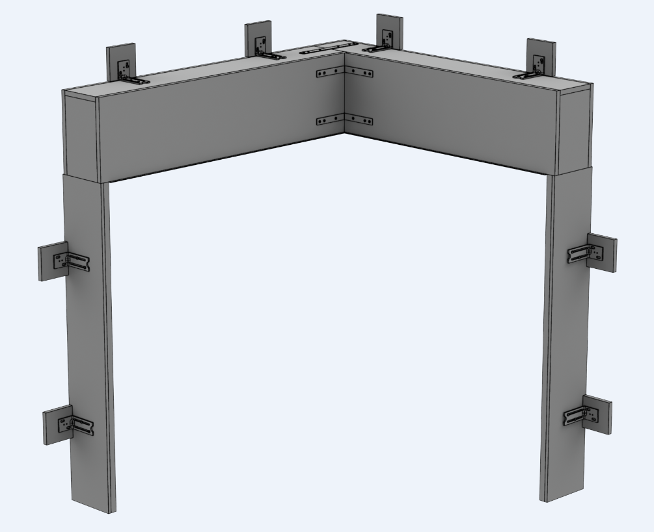
Typ Boxu
zkratka | název | poznámka | Roh vnější |  |  |  | Roh vnitřní
ISOTRA PB | Isotra purenitový box | Purenitový box bez izolace
ISOTRA PB-IS | Isotra purenitový box s izolaci | Purenitový box s izolací 30mm
ISOTRA PB-L | Isotra purenitový box s úhelníkem | Purenitový box "L"

Rohová sestava
zkratka | název | poznámka
1/2_OUT | 1. ze 2. vnější
2/2_OUT | 2. ze 2. vnější
1/2_IN | 1. ze 2. vnitřní
2/2_IN | 2. ze 2. vnitřní

Tloušťka izolace v boxu - rozměr "B1"
zkratka | název | poznámka | Tloušťka | [mm] | 20 | 30 | 40 | 50 | 60
0 |  | pouze pro typ boxu ISOTRA PB-L | Tepelný odpor | Rᴅ[(m².K)/W] | 0.20 | 0.35 | 0.45 | 0.55 | 0.70
15 | 15mm | pouze pro typ boxu ISOTRA PB | Součinitel prostupu tepla | Uᴅ[(m².K)/W] | 2.94 | 2.04 | 1.69 | 1.45 | 1.19
20 | 20mm | pouze pro typ boxu ISOTRA PB-IS | Difúzní odpor | Sᴅ[m] | 0.16 | 0.24 | 0.32 | 0.40 | 0.48
30 | 30mm | pouze pro typ boxu ISOTRA PB-IS
40 | 40mm | pouze pro typ boxu ISOTRA PB-IS
50 | 50mm | pouze pro typ boxu ISOTRA PB-IS
60 | 60mm | pouze pro typ boxu ISOTRA PB-IS

Zaomítací lišta |  |  | Zaomítací lišta
zkratka | název | Rozměry v mm
20 | typ 20/3 | H=20mm, J=3mm
25 | typ 25/8 | H=25mm, J=8mm
30 | typ 30/13 | H=30mm, J=13mm
35 | typ 35/18 | H=35mm, J=18mm
40 | typ 40/23 | H=40mm, J=23mm
45 | typ 45/28 | H=45mm, J=28mm

Zakládací profil |  |  | Zakládací profil
zkratka | název | poznámka
0-IS | není pro ISOTRA PB-L | pouze pro typ boxu ISOTRA PB-L
15-IS | ISOTRA PB | pouze pro typ boxu ISOTRA PB
20-IS | ISOTRA PB-IS 20 | pouze pro typ boxu ISOTRA PB a PB-IS
30-IS | ISOTRA PB-IS 30 | pouze pro typ boxu ISOTRA PB a PB-IS
40-IS | ISOTRA PB-IS 40 | pouze pro typ boxu ISOTRA PB a PB-IS
50-IS | ISOTRA PB-IS 50 | pouze pro typ boxu ISOTRA PB a PB-IS
60-IS | ISOTRA PB-IS 60 | pouze pro typ boxu ISOTRA PB a PB-IS
70-IS | ISOTRA PB-IS 70 | pouze pro typ boxu ISOTRA PB a PB-IS
80-IS | ISOTRA PB-IS 80 | pouze pro typ boxu ISOTRA PB a PB-IS
90-IS | ISOTRA PB-IS 90 | pouze pro typ boxu ISOTRA PB a PB-IS
100-IS | ISOTRA PB-IS 100 | pouze pro typ boxu ISOTRA PB a PB-IS

Barva zaomítací lišty a zakládacího profilu
zkratka | název | poznámka
0 | Není (bez PÚ)
1013 | RAL žlutá ( ústřicová ) 1013
1015 | RAL žlutá (slonová kost) 1015
1019 | RAL žlutá (šedožlutá) 1019
3004 | RAL červená ( speciál k lamele 3004 )
3005 | RAL červená ( vínová ) 3005
6009 | RAL zelená ( jedlová ) 6009
7012 | RAL šedá čedič 7012
7015 | RAL šedá břidlicová 7015
7016 | RAL šedá ( antracit ) 7016
7016M | RAL šedá (antracit) matná 7016
7016S | RAL šedá ( antracit )7016 struktura
7021 | RAL šedá (černošedá) 7021
7022 | RAL šedá umbra 7022
7024 | RAL šedá (grafitová) 7024
7035 | RAL šedá ( světlešedá ) 7035
7037 | RAL šedá (prachová)
7038 | RAL šedá ( achátová ) 7038
7039 | RAL šedá ( krystalová ) 7039
7040 | RAL šedá ( okenní ) 7040
7044 | RAL šedá ( hedvábná ) 7044
7048 | RAL perleť ( šedá myš ) 7048
8012 | RAL hnědá ( červenohnědá ) 8012
8014 | RAL hnědá ( sépiová ) 8014
8014M | RAL hnědá (sépiová) matná 8014
8014S | RAL hnědá (sépiová) strukturovaná
8019 | RAL hnědá ( šedohnědá ) 8019
9003RAL | RAL bílá ( signální ) 9003
9004 | RAL černá ( signální ) 9004
9005 | RAL černá ( tmavočerná ) 9005
9005M | RAL černá (tmavočerná) matná 9005
9005S | RAL černá (tmavočerná) struktura 9005
9006RAL | RAL stříbrná 9006
9006M | RAL stříbrná matná 9006
9006S | RAL stříbrná 9006 (struktura)
9007 | RAL šedá ( šedý hliník ) 9007
9007M | RAL šedá ( šedý hliník ) matná 9007
9007S | RAL šedá (šedý hliník) struktura 9007
9010 | RAL bílá 9010
9010M | RAL bílá matná 9010
9010S | RAL bílá strukturovaná 9010
9016 | RAL bílá ( dopravní ) 9016
9016S | RAL bílá ( dopravní ) strukturovaná 9016
9016M | RAL bílá (dopravní) matná 9016
DB702 | RAL šedá ( speciál k lamele DB702 )
DB703 | RAL šedá ( tmavě perlová ) DB 703
YW359F | RAL černá matelíza YW359F
VSR780 | RAL VSR780
7016MT | RAL šedá 7016 k lamele Meco Touch
9006MT | RAL stříbrná 9006 k lamele MecoTouch
X | Jiná RAL
ISD110 | Isotra systém DECORAL hladký ISD110
ISD120 | Isotra systém DECORAL hladký ISD120
ISD130 | Isotra systém DECORAL hladký ISD130
ISD140 | Isotra systém DECORAL hladký ISD140
ISD150 | Isotra systém DECORAL hladký ISD150
ISD152 | Isotra systém DECORAL hladký ISD152
ISD154 | Isotra systém DECORAL hladký ISD154
ISD160 | Isotra systém DECORAL hladký ISD160
ISD200 | Isotra systém DECORAL struktura ISD200
ISD210 | Isotra systém DECORAL struktura ISD210
ISD212 | Isotra systém DECORAL struktura ISD212
ISD214 | Isotra systém DECORAL struktura ISD214
ISD220 | Isotra systém DECORAL struktura ISD220
ISD222 | Isotra systém DECORAL struktura ISD222
ISD230 | Isotra systém DECORAL struktura ISD230
ISD310 | Isotra systém DECORAL lesk ISD310
ISD500 | Isotra systém DECORAL hladký ISD500
ISD510 | Isotra systém DECORAL hladký ISD510
ISD600 | Isotra systém DECORAL struktura ISD600
ISD610 | Isotra systém DECORAL struktura ISD610
ISD620 | Isotra systém DECORAL struktura ISD620
ISD630 | Isotra systém DECORAL struktura ISD630
ISD640 | Isotra systém DECORAL struktura ISD640
ISD700 | Isotra systém DECORAL osobitý ISD700
Xisd | JINÝ ISD (po konzultaci s OZ - termín)

Typ držáku |  |  | Počet držáků (konzolí)
zkratka | název | poznámka | šířka boxu do (v mm) | počet držáků (ks)
120 | konzola 120/80 |  | 1199 | 2
220 | konzola 220/80 |  | 1999 | 3
0 | konzola není |  | 2799 | 4
 |  |  | 3599 | 5
Montážní podložky |  |  | 4399 | 6
zkratka | název | poznámka | 5199 | 7
A | ano |  | 6000 | 8
N | ne

Držák žaluzie typ
zkratka | název | poznámka
0 | bez držáků žaluzie
P002 | 20 Věšák Fe [P002] |  | Montážní konzole dlouhá |  |  | Montážní konzole krátká
P002/32 | 26 Věšák Fe Click [P002/32]
P002/30 | 28 Věšák Fe Click [P002/30]
P002/10 | 29 Věšák Fe s izolací [P002/10]

Ovládání umístění
zkratka | název | poznámka
K0 | Motor S, bez vývodu kabelu

Vnitřní nátěr
zkratka | název | poznámka
7016 | šedá (antracit) 7016
7038 | šedá (achátová) 7038

Balení
zkratka | název | poznámka
fb | balení fólie
fbk | balení bublina + karton

Prefabrikované ostění
ISOTRA a.s. |  |  |  |  |  |  |  |  |  |  | E-mail: objednavky@isotra.cz
Bílovecká 2411/1, 746 01 Opava |  |  |  |  |  |  |  |  |  |  | www.isotra.cz
Objednávkový formulář PREFABRIKOVANÁ IZOLAČNÍ OSTĚNÍ

Objednávka |  |  |  |  |  |  |  | Objednatel
Číslo zakázky: |  |  |  |  |  |  |  | IČ:
 |  |  |  |  |  |  |  | DIČ:
Objednáno dne: |  |  |  |  |  |  |  | Fakturační adresa:

Telefon:
 |  |  |  |  |  |  |  | Dodací adresa:
Termín dodání:

Pozice | Počet ks | Zkratka 2 výrobku | Umíštění ostění | Rozměry v mm |  |  | Typ držáků |  | Montážní podložky | Poznámka
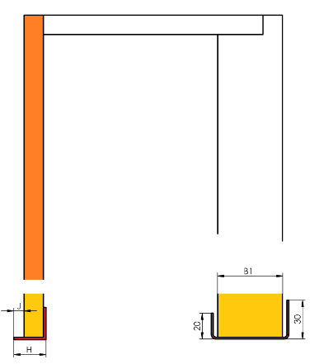
 |  |  |  | Rozměr A | Rozměr B | Osa C* | TYP | ks
1 | 2 | 3 | 4 | 5 | 6 | 7 | 8 | 9 | 10 | 11

Poznámka k zakázce:

* osa = osa pouzdra vodící lišty od zadní hrany purenitového ostění. Vzdálenost mezi osou a zadní hranou ostění, musí být min.65mm v závislosti na typu lamely venkovní žaluzie.
Pohled z exteriéru!

Pro veškeré obchodní vztahy platí ustanovení Všeobecných obchodních podmínek fa ISOTRA a.s. v platném znění, pokud není stanoveno jinak.
Platnost od: 05.05.2025.

